SC0101
システム名 |  |  |  | システム種別 |  |  |  |  |  | 詳細設計書 |  |  |  |  | 作成者 |  |  | 作成日 |  | 更新者 | 更新日 | 版数
POSサーバー |  |  |  | POSサーバ |  |  |  |  |  |  |  |  |  |  | TinNH |  |  | 2024-07-05 |  | DuNT | 2024-12-18 | 0.13

機能カテゴリ |  |  | 01_商品管理 |  |  |  |  |  | 項目 |  |  | 画面設計書 |  |  | SC0101

0
2
3
1
 | ■商品管理画面のイメージ

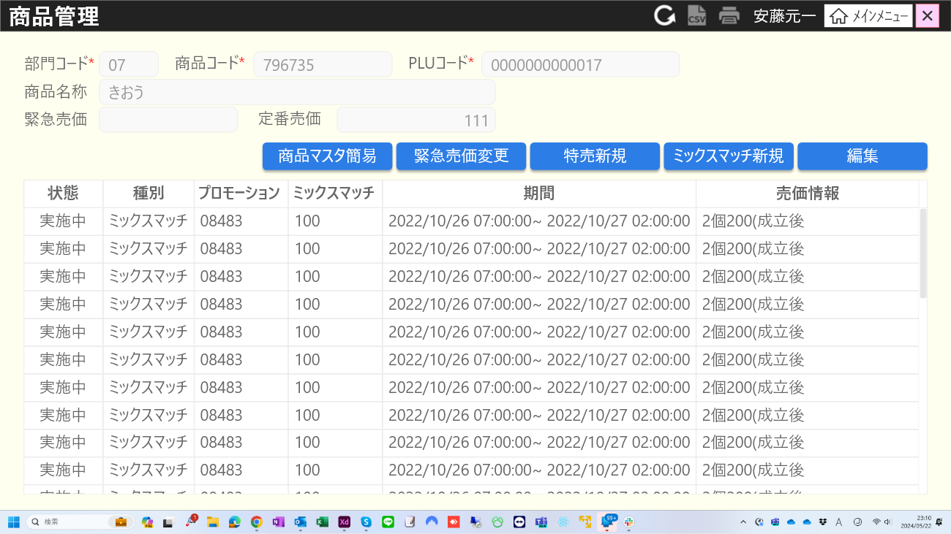
6
8

4
5
7
9
10
11
14

12
13
17
15
18
19
20

16
23
25
21
31
27
29
30

22
26
28
32

24

 | ■画面項目定義

 | 画面項目ID | 項目 |  | タイプ | I/O | 多言語 | 出力 |  |  |  |  |  |  |  |  | インプット |  |  |  |  | 備考
 |  |  |  |  |  |  | マッピングデータ |  |  |  | 初期値 |  | 表示コントロール | Control enable |  | 必須 | 数字 | 桁 | マッピングデータ
 |  |  |  |  |  |  | API名 | 項目 |  |  |  |  |  |  |  |  |  |  | API名 | 項目
 | 0 | 画面タイトル |  | テキスト | － | ● | － | － |  |  | 商品管理 |  | ー | － |  | － | ー | ー | － | ー | イベントID：SC0101-01
 | 1 | リロード |  | ボタン | I | － | － | － |  |  | － |  | ー | デフォルト：有効 |  | － | ー | ー | － | ー
 | 2 | 出力 |  | ボタン | I | － | － | － |  |  | － |  | ー | デフォルト：無効 |  | － | ー | ー | － | ー
 | 3 | 印刷 |  | ボタン | I | － | － | － |  |  | － |  | ー | デフォルト：無効 |  | － | ー | ー | － | ー
 | 4 | 部門コード(タイトル) |  | テキスト | － | ● | － | － |  |  | 部門コード* |  | ー | ー |  | － | ー | ー | － | ー
 | 5 | 部門コード(値) |  | EditText | I/O | － | AP1506 | my_company_code (最初の6桁) |  |  | － |  | ー | デフォルト：有効 |  | ● | ● | ー | AP1506 | my_company_code (最初の6桁) | 最大2桁。フォーカスが外れると自動的に「0」を右に追加
 | 6 | 商品コード（タイトル） |  | テキスト | － | ● | － | － |  |  | 商品コード |  | ー | ー |  | － | ー | ー | － | －
 | 7 | 商品コード（値） |  | EditText | I/O | － | AP1506 | my_company_code (最後の6桁) |  |  | － |  | ー | デフォルト：有効 |  | ● | ● | ー | AP1506 | my_company_code (最後の6桁) | 最大6桁。フォーカスが外れると自動的に「0」を右に追加
 | 8 | PLUコード(タイトル) |  | テキスト | － | ● | － | － |  |  | PLUコード |  | ー | ー |  | － | ー | ー | － | －
 | 9 | PLUコード(値) |  | EditText | I/O | － | AP1506 | item_code |  |  | － |  | ー | デフォルト：有効 |  | ● | ● | ー | AP1506 | item_code | イベントID：SC0101-02 最大13桁。フォーカスが外れると自動的に「0」を右に追加
 | 10 | 商品名称（タイトル） |  | テキスト | － | ● | － | － |  |  | 商品名称 |  | ー | ー |  | － | ー | ー | － | ー
 | 11 | 商品名称（値） |  | テキスト | － | － | AP1506 | desciption |  |  | － |  | 提案商品がある場合、AP1506の説明値を表示する。 商品が見つからない場合、サーバーから返されたエラーメッセージを表示する。 | デフォルト：無効 |  | ● | ー | ー | － | ー
 | 12 | 定番売価(タイトル) |  | テキスト | － | ● | － | － |  |  | 定番売価 |  | ー | ー |  | － | ー | ー | － | ー
 | 13 | 定番売価(値) |  | テキスト | O | － | AP1506 | unit_price |  |  | － |  | ー | デフォルト：無効 |  | ● | ● | ー | － | ー
 | 14 | 緊急売価(タイトル) |  | テキスト | － | ● | － | － |  |  | 緊急売価 |  | ー | ー |  | － | ー | ー | － | ー
 | 15 | 緊急売価(値) |  | テキスト | O | － | AP1506 | force_price |  |  | － |  | ー | デフォルト：無効 |  | ● | ● | ー | － | ー | 緊急売価設定ありの場合のみに表示する。
 | 16 | 商品詳細情報 |  | ボタン | － | ● | － | － |  |  | 商品管理詳細 |  | ー | デフォルト：無効 提案の商品がある場合、有効になる |  | － | ー | ー | － | ー | イベントID：SC0101-03
 | 17 | 緊急売価変更 |  | ボタン | － | ● | － | － |  |  | 緊急売価変更 |  | ー | デフォルト：無効 提案の商品がある場合、有効になる |  | ● | ● | ー | － | ー | イベントID：SC0101-04
 | 18 | 特売新規 |  | ボタン | － | ● | － | － |  |  | 特売新規 |  | ー | デフォルト：無効 提案の商品がある場合、有効になる |  | ● | ● | ー | － | ー | イベントID：SC0101-05
 | 19 | ミックスマッチ新規 |  | ボタン | － | ● | － | － |  |  | ミックスマッチ新規 |  | ー | デフォルト：無効 提案の商品がある場合、有効になる |  | ● | ● | ー | － | ー | イベントID：SC0101-06
 | 20 | 編集 |  | ボタン | － | ● | － | － |  |  | 編集 |  | ー | デフォルト：無効 一覧内でアイテムが選択された場合、有効になる。 |  | ● | ● | ー | － | ー | イベントID：SC0101-07
 | 21 | 状態（タイトル） |  | テキスト | － | ● | － | － |  |  | 状態 |  | ー | ー |  | － | ー | ー | － | ー
 | 22 | 状態（値） |  | テキスト | O | － | AP0101 | status |  |  | － |  | ー | ー |  | － | ー | ー | － | ー | 0: 実施中 In progress 1: 終了: Ended 2: 未実施: Not implemented 3: 中止: Cancelled 4: NG
 | 23 | 種別(タイトル) |  | テキスト | － | ● | － | － |  |  | 種別 |  | ー | ー |  | － | ー | ー | － | ー
 | 24 | 種別(値) |  | テキスト | O | － | － | － |  |  | － |  | ミックスマッチの場合、「ミックスマッチ」のテキストを表示する。 特売の場合、「特売」のテキストを表示する。 | ー |  | － | ー | ー | － | ー
 | 25 | プロモーション(タイトル) |  | テキスト | － | ● | － | － |  |  | プロモーション |  | ー | ー |  | － | ー | ー | － | ー
 | 26 | プロモーション(値) |  | テキスト | O | － | AP0101 | promotion_code |  |  | － |  | ー | ー |  | － | ー | ー | － | ー
 | 27 | ミックスマッチコード(タイトル) |  | テキスト | － | ● | － | － |  |  | ミックスマッチ |  | ー | ー |  | － | ー | ー | － | ー
 | 28 | ミックスマッチコード(値) |  | テキスト | O | － | AP0101 | combination_options.code |  |  | － |  | ー | ー |  | － | ー | ー | － | ー
 | 29 | 期間（タイトル） |  | テキスト | － | ● | － | － |  |  | 期間 |  | ー | ー |  | － | ー | ー | － | ー
 | 30 | 期間（値） |  | テキスト | O | － | AP0101 | start_date_time ~ end_date_time |  |  | － |  | ー | ー |  | － | ー | ー | － | ー | フォーマット:{yy/mm/dd hh:mm:ss}~{yy/mm/dd hh:mm:ss}
 | 31 | 売価情報（タイトル） |  | テキスト | － | ● | － | － |  |  | 売価情報 |  | ー | ー |  | － | ー | ー | － | ー
 | 32 | 売価情報（値） |  | テキスト | O | ● | AP0101 | tyoe special_price_info.special_price special_price_info.discount_value 又はquantity, value |  |  | － |  | ミックスマッチが以下の形式で表示される。 ・type = 01 (売価)の場合: {quantity}個{value}円 (成立後{value/quantity}円) ・type = 02 (割引)の場合: {quantity}個{value}% ・type = 03 (値引)の場合: {quantity}個{value}円 ▪特売売価の場合、・specical_price_info.discount_value > 0の場合、{specical_price_info.discount_value}% ・specical_price_info.special_price > 0の場合、{specical_price_info.specical_price}円 | デフォルト：無効 |  | － | ー | ー | － | ー

SC0102
システム名 |  |  |  | システム種別 |  |  |  |  |  | 詳細設計書 |  |  |  |  | 作成者 |  |  | 作成日 |  | 更新者 | 更新日 | 版数
POSサーバー |  |  |  | POSサーバ |  |  |  |  |  |  |  |  |  |  | TinNH |  |  | 2024-07-05 |  | DuNT | 2024-12-18 | 0.13

機能カテゴリ |  |  | 01_商品管理 |  |  |  |  |  | 項目 |  |  | 画面設計書 |  |  | SC0102

1
0
 | ■SC0102_商品詳細画面のイメージ

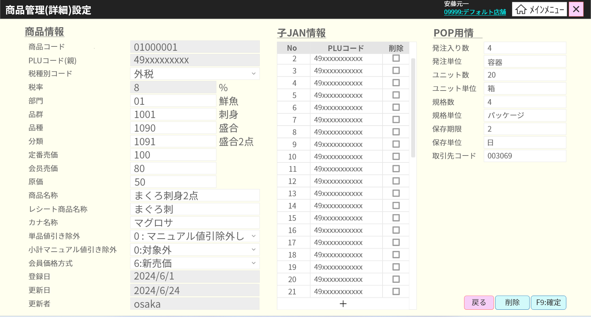
47
55
50
52
2
6
4
48
56
3
8
49
57
5
51
58
10
59
7
60
61
12
13
53
9
62
63
11
15
64
65
16
66
14
18
67
17
19
68
69
21
71
20
70
23
24
72
22
73
25
26

27
29
28
30
31
32

33
34
35
36

37
38

39
40
41
42

43
44
74
75
76
45
54
46

 | ■画面項目定義

 | 画面項目ID | 項目 |  | タイプ | I/O | 多言語 | 出力 |  |  |  |  |  |  |  |  | インプット |  |  |  |  | 備考
 |  |  |  |  |  |  | マッピングデータ |  |  |  | 初期値 |  | 表示コントロール | Control enable |  | 必須 | 数字 | 桁 | マッピングデータ
 |  |  |  |  |  |  | API名 | 項目 |  |  |  |  |  |  |  |  |  |  | API名 | 項目
 | 0 | 画面タイトル |  | テキスト | － | ● | － | － |  |  | 商品管理(詳細)設定 |  | ー | － |  | － | ー | ー | － | ー | イベントID：SC0102-01
 | 2 | 商品情報エリア |  | テキスト | － | ● | － | － |  |  | 商品情報 |  | ー | ー |  | － | ー | ー | － | ー
 | 3 | 商品コード（タイトル） |  | テキスト | － | ● | － | － |  |  | 商品コード |  | ー | ー |  | － | ー | ー | － | ー
 | 4 | 商品コード（値） |  | EditText | O | － | AP0111 | my_company_code (最後の6桁) |  |  | － |  | ー | デフォルト：無効 |  | － | ー | ー | AP0102 | my_company_code
 | 5 | PLUコード(タイトル) |  | テキスト | － | ● | － | － |  |  | PLUコード（親） |  | ー | ー |  | － | ー | ー | － | ー
 | 6 | PLUコード(値) |  | EditText | O | － | AP0111 | item_code |  |  | － |  | ー | デフォルト：無効 |  | － | ー | ー | AP0102 | item_code
 | 7 | 税種別コード（タイトル） |  | テキスト | － | ● | － | － |  |  | 税種別コード |  | ー | ー |  | － | ー | ー | － | ー
 | 8 | 税種別コード（値） |  | プルダウン | I/O | － | AP0113 | tax_group_code |  |  | － |  | ー | デフォルト：無効 ユーザ権限がシステム管理者である場合のみ有効になる。 |  | ● | ー | ー | AP0102 | tax_group_code
 | 9 | 税率（タイトル） |  | テキスト | － | ● | － | － |  |  | 税率 |  | ー | ー |  | － | ー | ー | － | ー
 | 10 | 税率（値） |  | EditText | I/O | － | AP0111 | tax_rate |  |  | － |  | ー | デフォルト：無効 ユーザ権限がシステム管理者である場合のみ有効になる。 |  | － | ● | ー | － | ー | フォーマット： {tax_rate}%
 | 11 | 部門（タイトル） |  | テキスト | － | ● | － | － |  |  | 部門 |  | ー | ー |  | － | ー | ー | － | ー
 | 12 | 部門(値) |  | EditText | I/O | － | AP0111 | code_level_one |  |  | － |  | ー | デフォルト：無効 ユーザ権限がシステム管理者である場合のみ有効になる。 |  | ● | ● | ー | AP0102 AP0114 | code_level_one | イベントID：SC0102-05 最大2桁。
 | 13 | 部門(名称） |  | テキスト | O | ● | AP0111 | description_level_one |  |  | － |  | ー | ー |  | － | ー | ー | － | ー
 | 14 | 品群（タイトル） |  | テキスト | － | ● | － | － |  |  | 品群 |  | ー | ー |  | － | ー | ー | － | ー
 | 15 | 品群（値） |  | EditText | I/O | － | AP0111 | code_level_two |  |  | － |  | ー | デフォルト：無効 ユーザ権限がシステム管理者である場合のみ有効になる。 |  | ● | ● | ー | AP0102 AP0114 | code_level_two | イベントID：SC0102-06 最大4桁。
 | 16 | 品群（名称） |  | テキスト | O | ● | AP0111 | description_level_two |  |  | － |  | ー | ー |  | － | ー | ー | － | ー
 | 17 | 品種（タイトル） |  | テキスト | － | ● | － | － |  |  | 品種 |  | ー | ー |  | － | ー | ー | － | ー
 | 18 | 品種（値） |  | EditText | I/O | － | AP0111 | code_level_three |  |  | － |  | ー | デフォルト：無効 ユーザ権限がシステム管理者である場合のみ有効になる。 |  | ● | ● | ー | AP0102 AP0114 | code_level_three | イベントID：SC0102-07 最大4桁。
 | 19 | 品種（名称） |  | テキスト | O | ● | AP0111 | description_level_three |  |  | － |  | ー | ー |  | － | ー | ー | － | ー
 | 20 | 分類（タイトル） |  | テキスト | － | ● | － | － |  |  | 分類 |  | ー | ー |  | － | ー | ー | － | ー
 | 21 | 分類（値） |  | EditText | I/O | － | AP0111 | code_level_four |  |  | － |  | ー | デフォルト：無効 ユーザ権限がシステム管理者である場合のみ有効になる。 |  | ● | ● | ー | AP0102 AP0114 | code_level_four | イベントID：SC0102-08 最大4桁。
 | 22 | 分類（名称） |  | テキスト | O | ● | AP0111 | description_level_four |  |  | － |  | ー | ー |  | － | ー | ー | － | ー
 | 23 | 定番売価(タイトル) |  | テキスト | － | ● | － | － |  |  | 定番売価 |  | ー | ー |  | － | ー | ー | － | ー
 | 24 | 定番売価(値) |  | EditText | I/O | － | AP0111 | standar_pride |  |  | － |  | ー | デフォルト：有効 |  | ● | ● | ー | AP0102 | standar_price
 | 25 | 会員価格（タイトル） |  | テキスト | － | ● | － | － |  |  | 会員売価 |  | ー | ー |  | － | ー | ー | －
 | 26 | 会員価格（値） |  | EditText | I/O | － | AP0111 | member_pride |  |  | － |  | ー | デフォルト：無効 ユーザ権限がシステム管理者である場合のみ有効になる。 |  | ● | ● | ー | AP0102 | member_price
 | 27 | 原価（タイトル） |  | テキスト | － | ● | － | － |  |  | 原価 |  | ー | ー |  | － | ー | ー | －
 | 28 | 原価（値） |  | EditText | I/O | － | AP0111 | original_price |  |  | － |  | ー | デフォルト：無効 ユーザ権限がシステム管理者である場合のみ有効になる。 |  | ● | ● | ー | AP0102 | original_price
 | 29 | 商品名称（タイトル） |  | テキスト | － | ● | － | － |  |  | 商品名称 |  | ー | ー |  | － | ー | ー | － | ー
 | 30 | 商品名称（値） |  | EditText | I/O | － | AP0111 | product_name |  |  | － |  | ー | デフォルト：無効 ユーザ権限がシステム管理者である場合のみ有効になる。 |  | ● | ー | ー | AP0102 | product_name
 | 31 | レシート商品名称（タイトル） |  | テキスト | － | ● | － | － |  |  | レシート商品名称 |  | ー | ー |  | － | ー | ー | －
 | 32 | レシート商品名称（値） |  | EditText | I/O | － | AP0111 | receipt_name |  |  | － |  | ー | デフォルト：無効 ユーザ権限がシステム管理者である場合のみ有効になる。 |  | ● | ー | ー | AP0102 | receipt_name
 | 33 | カナ名称（タイトル） |  | テキスト | － | ● | － | － |  |  | カナ名称 |  | ー | ー |  | － | ー | ー | －
 | 34 | カナ名称（値） |  | EditText | I/O | － | AP0111 | kana_name |  |  | － |  | ー | デフォルト：無効 ユーザ権限がシステム管理者である場合のみ有効になる。 |  | ● | ー | ー | AP0102 | kana_name
 | 35 | 単品値引き除外（タイトル） |  | テキスト | － | ● | － | － |  |  | 単品値引き除外 |  | ー | ー |  | － | ー | ー | － | ー
 | 36 | 単品値引き除外（値） |  | プルダウン | I/O | － | AP0111 | is_item_manual_discount_prohibition |  |  | 0：マニュアル割引除外なし 1：マニュアル割引除外 |  | ー | デフォルト：無効 ユーザ権限がシステム管理者である場合のみ有効になる。 |  | ● | ー | ー | AP0102 | is_item_manual_discount
 | 37 | 小計マニュアル割引き除外（タイトル） |  | テキスト | － | ● | － | － |  |  | 小計マニュアル値引き除外 |  | ー | ー |  | － | ー | ー | － | －
 | 38 | 小計マニュアル割引き除外（値） |  | プルダウン | I/O | － | AP0111 | is_subtotal_discount |  |  | 0：対象外 1：対象 |  | ー | デフォルト：無効 ユーザ権限がシステム管理者である場合のみ有効になる。 |  | ● | ー | ー | AP0102 | is_subtotal_discount
 | 39 | 会員価格方式（タイトル） |  | テキスト | － | ● | － | － |  |  | 会員価格方式 |  | ー | ー |  | － | ー | ー | － | －
 | 40 | 会員価格方式（値） |  | プルダウン | I/O | － |  |  |  |  | － |  | ー | デフォルト：無効 ユーザ権限がシステム管理者である場合のみ有効になる。 |  | ● | ー | ー | AP0102 | member_price_method_type | フォーマット：{member_pride_method_type}:{member_pride_method_name}
 | 41 | 登録日（タイトル） |  | テキスト | － | ● | － | － |  |  | 登録日 |  | ー | ー |  | － | ー | ー | － | ー
 | 42 | 登録日（値） |  | テキスト | O | － | AP0111 | create_date |  |  | － |  | ー | ー |  | － | ー | ー | － | ー | フォーマット: yyyy/mm/dd
 | 43 | 更新日（タイトル） |  | テキスト | － | ● | － | － |  |  | 更新日 |  | ー | ー |  | － | ー | ー | － | ー
 | 44 | 更新日（値） |  | テキスト | O | － | AP0111 | update_date |  |  | － |  | ー | ー |  | － | ー | ー | － | ー | フォーマット: yyyy/mm/dd
 | 45 | 更新者（タイトル） |  | テキスト | － | ● | － | － |  |  | 更新者 |  | ー | ー |  | － | ー | ー | － | ー
 | 46 | 更新者（値） |  | テキスト | O | － | AP0111 | employee_update |  |  | － |  | ー | ー |  | － | ー | ー | － | ー
 | 47 | 子JAN情報 |  | テキスト | － | ● | － | － |  |  | 子JAN情報 |  | ー | ー |  | － | ー | ー | － | ー
 | 48 | No（タイトル） |  | テキスト | － | ● | － | － |  |  | No |  | ー | ー |  | － | ー | ー | － | ー
 | 49 | No（値） |  | テキスト | O | － | － | － |  |  | － |  | 1から開始する | ー |  | － | ー | ー | － | ー
 | 50 | 子JANのPLUコード（タイトル） |  | テキスト | － | ● | － | － |  |  | PLUコード |  | ー | ー |  | － | ー | ー | － | ー
 | 51 | 子JANのPLUコード（値） |  | EditText | I/O | － | AP0111 | Child.JAN_code |  |  | － |  | ー | デフォルト：無効 ユーザ権限がシステム管理者である場合のみ有効になる。 |  | ● | ● | ー | AP0102 | children.item_code | 最大数字の13桁。
 | 52 | 削除（タイトル） |  | テキスト | － | － | － | － |  |  | 削除 |  | ー | ー |  | － | ー | ー | － | ー | イベントID：SC0102-10
 | 53 | 削除（値） |  | チェックボックス | I | － | － | － |  |  | － |  | ー | デフォルト：無効 ユーザ権限がシステム管理者である場合のみ有効になる。 |  | ● | ー | ー | AP0102 | children.operation_type | 1：新規、3 : 削除
 | 54 | 子JAN追加 |  | ボタン | － | － | － | － |  |  | + |  | ー | デフォルト：無効 ユーザ権限がシステム管理者である場合のみ有効になる。 |  | － | ー | ー | － | ー | イベントID：SC0102-09
 | 55 | POP情報 |  | テキスト | － | ● | － | － |  |  | POP用情報 |  | ー | ー |  | － | ー | ー | － | ー
 | 56 | 発注入り数（タイトル） |  | テキスト | － | ● | － | － |  |  | 発注入り数 |  | ー | ー |  | － | ー | ー | － | ー
 | 57 | 発注入り数（値） |  | EditText | I/O | － | AP0111 | number_of_order |  |  | － |  | ー | デフォルト：無効 ユーザ権限がシステム管理者である場合のみ有効になる。 |  | ● | ● | ー | AP0102 | number_of_order
 | 58 | 発注単位（タイトル） |  | テキスト | － | ● | － | － |  |  | 発注単位 |  | ー | ー |  | － | ー | ー | － | －
 | 59 | 発注単位（値） |  | EditText | I/O | － | AP0111 | order_unit |  |  | － |  | ー | デフォルト：無効 ユーザ権限がシステム管理者である場合のみ有効になる。 |  | ● | ー | ー | AP0102 | order_unit
 | 60 | ユニット数（タイトル） |  | テキスト | － | ● | － | － |  |  | ユニット数 |  | ー | ー |  | － | ー | ー | － | －
 | 61 | ユニット数（値） |  | EditText | I/O | － | AP0111 | number_of_unit |  |  | － |  | ー | デフォルト：無効 ユーザ権限がシステム管理者である場合のみ有効になる。 |  | ● | ● | ー | AP0102 | number_of_unit
 | 62 | ユニット単位（タイトル） |  | テキスト | － | ● | － | － |  |  | ユニット単位 |  | ー | ー |  | － | ー | ー | － | －
 | 63 | ユニット単位（値） |  | EditText | I/O | － | AP0111 | unit |  |  | － |  | ー | デフォルト：無効 ユーザ権限がシステム管理者である場合のみ有効になる。 |  | ● | ー | ー | AP0102 | unit
 | 64 | 規格数（タイトル） |  | テキスト | － | ● | － | － |  |  | 規格数 |  | ー | ー |  | － | ー | ー | － | －
 | 65 | 規格数（値） |  | EditText | I/O | － | AP0111 | standard_number |  |  | － |  | ー | デフォルト：無効 ユーザ権限がシステム管理者である場合のみ有効になる。 |  | ● | ● | ー | AP0102 | standard_number
 | 66 | 規格単位（タイトル） |  | テキスト | － | ● | － | － |  |  | 規格単位 |  | ー | ー |  | － | ー | ー | － | －
 | 67 | 規格単位（値） |  | EditText | I/O | － | AP0111 | standard_unit |  |  | － |  | ー | デフォルト：無効 ユーザ権限がシステム管理者である場合のみ有効になる。 |  | ● | ー | ー | AP0102 | standard_unit
 | 68 | 保存期間（タイトル） |  | テキスト | － | ● | － | － |  |  | 保存期限 |  | ー | ー |  | － | ー | ー | － | －
 | 69 | 保存期間（値） |  | EditText | I/O | － | AP0111 | stogare_time |  |  | － |  | ー | デフォルト：無効 ユーザ権限がシステム管理者である場合のみ有効になる。 |  | ● | ● | ー | AP0102 | stogared_time
 | 70 | 保存単位（タイトル） |  | テキスト | － | ● | － | － |  |  | 保存単位 |  | ー | ー |  | － | ー | ー | － | －
 | 71 | 保存単位（値） |  | EditText | I/O | － | AP0111 | stogared_unit |  |  | － |  | ー | デフォルト：無効 ユーザ権限がシステム管理者である場合のみ有効になる。 |  | ● | ● | ー | AP0102 | stogared_unit
 | 72 | 取引先コード（タイトル） |  | テキスト | － | ● | － | － |  |  | 取引先コード |  | ー | ー |  | － | ー | ー | － | －
 | 73 | 取引先コード（値） |  | EditText | I/O | － | AP0111 | partner_code |  |  | － |  | ー | デフォルト：無効 ユーザ権限がシステム管理者である場合のみ有効になる。 |  | ● | ー | ー | AP0102 | partner_code
 | 74 | 取消 |  | ボタン | I | ● | － | － |  |  | 戻る |  | ー | 有効 |  | － | ー | ー | － | ー | イベントID：SC0102-02
 | 75 | 削除 |  | ボタン | I | － | － | － |  |  | 削除 |  | ー | デフォルト：無効 ユーザ権限がシステム管理者である場合のみ有効になる。 |  | － | ー | ー | － | ー | イベントID：SC0102-03
 | 76 | 「確定」 |  | ボタン | I | ● | － | － |  |  | F9:確定 |  | ー | 有効 |  | － | ー | ー | － | ー | イベントID：SC0102-04

MD0102
システム名 |  |  |  | システム種別 |  |  |  |  |  | 詳細設計書 |  |  |  |  | 作成者 |  |  | 作成日 |  | 更新者 | 更新日 | 版数
POSサーバー |  |  |  | POSサーバ |  |  |  |  |  |  |  |  |  |  | TinNH |  |  | 2024-07-05 |  | DuNT | 2024-12-18 | 0.13

機能カテゴリ |  |  | 01_商品管理 |  |  |  |  |  | 項目 |  |  | 画面設計書 |  |  | MD0102

 | ■MD0102_プロモーション一覧モーダルのイメージ

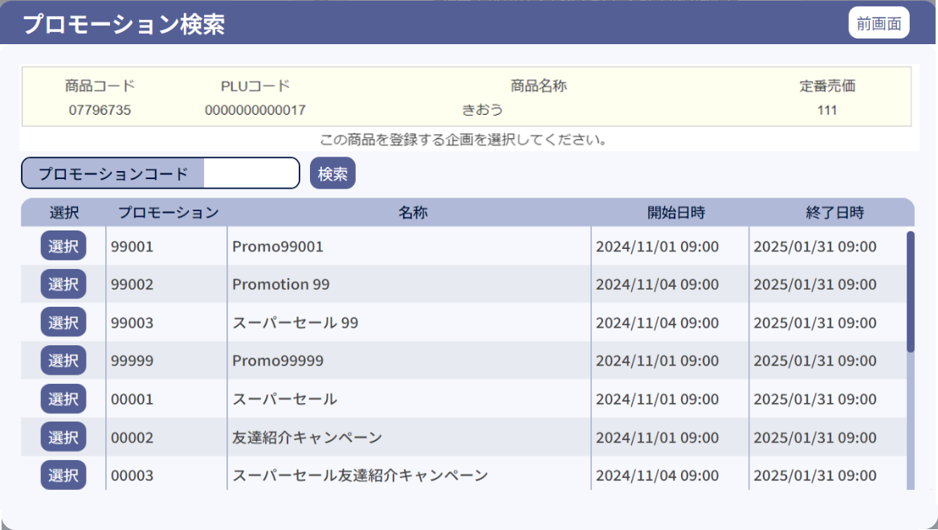
0
1

9
10
11
12

9.1
10.1
11.1
12.1

2
2.1
3

4
5
6
7
8

4.1
5.1
6.1
7.1
8.1

 | ■画面項目定義

 | 画面項目ID | 項目 |  | タイプ | I/O | 多言語 | 出力 |  |  |  |  |  |  |  |  | インプット |  |  |  |  | 備考
 |  |  |  |  |  |  | マッピングデータ |  |  |  | 初期値 |  | 表示コントロール | Control enable |  | 必須 | 数字 | 桁 | マッピングデータ
 |  |  |  |  |  |  | API名 | 項目 |  |  |  |  |  |  |  |  |  |  | API名 | 項目
 | 0 | 画面タイトル |  | テキスト | － | ● | － | － |  |  | プロモーション検索 |  | ー | ー |  | － | ー | ー | － | ー | イベントID：MD0102-01
 | 1 | 戻る |  | ボタン | I | ● | － | － |  |  | 前画面 |  | ー | デフォルト：有効 |  | － | ー | ー | － | ー | イベントID：MD0102-02
 | 2 | プロモーションコード（タイトル） |  | テキスト | － | ● | － | － |  |  | プロモーションコード |  | ー | ー |  | － | ー | ー | － | ー | ー
 | 2.1 | プロモーションコード(値) |  | EditText | I | － | － | － |  |  | － |  | ー | デフォルト：有効 |  | ● | ● | ー | AP0105 | code | 最大桁数：5
 | 3 | 検索 |  | ボタン | I | ● | － | － |  |  | 検索 |  | ー | デフォルト：有効 |  | － | ー | ー | － | ー | イベントID：MD0102-03
 | 4 | 選択（タイトル） |  | テキスト | － | ● | － | － |  |  | 選択 |  | ー | ー |  | － | ー | ー | － | ー | ー
 | 4.1 | 選択（値) |  | ボタン | I | ● | － | － |  |  | 選択 |  | ー | デフォルト：有効 |  | － | ー | ー | － | ー | イベントID：MD0102-04
 | 5 | プロモーションコード（タイトル） |  | テキスト | － | ● | － | － |  |  | プロモーション |  | ー | ー |  | － | ー | ー | － | ー | ー
 | 5.1 | プロモーションコード(値) |  | テキスト | I/O | － | AP0105 | code |  |  | － |  | ー |  |  | － | － | ー | － | ー | ー
 | 6 | プロモーション名称（タイトル） |  | テキスト | － | ● | － | － |  |  | 名称 |  | ー | ー |  | － | ー | ー | － | ー | ー
 | 6.1 | プロモーション名称（値） |  | テキスト | I/O | － | AP0105 | name |  |  | － |  | ー |  |  | － | － | ー | － | ー | ー
 | 7 | 開始日時（タイトル） |  | テキスト | － | ● | － | － |  |  | 開始日時 |  | ー | ー |  | － | ー | ー | － | ー | ー
 | 7.1 | 開始日時（値） |  | テキスト | I/O | － | AP0105 | start_date_time start_time |  |  | － |  | ー |  |  | － | － | ー | － | ー | 形式：yy/mm/dd hh:mm
 | 8 | 終了日時（タイトル） |  | テキスト | － | ● | － | － |  |  | 終了日時 |  | ー | ー |  | － | ー | ー | － | ー | ー
 | 8.1 | 終了日時（値） |  | テキスト | I/O | － | AP0105 | end_date_time end_time |  |  | － |  | ー |  |  | － | － | ー | － | ー | 形式：yy/mm/dd hh:mm
 | 9 | 商品コード（タイトル） |  | テキスト | － | ● | － | － |  |  | 商品コード |  | 商品ミックスマッチモードで表示されている場合、表示する。 上記以外の場合、表示しない。 | ー |  | － | ー | ー | － | －
 | 9.1 | 商品コード（値） |  | テキスト | I/O | － | AP1506 | my_company_code (最後の8桁) |  |  | － |  | 商品ミックスマッチモードで表示されている場合、表示する。 上記以外の場合、表示しない。 | ー |  | － | ー | ー | － | －
 | 10 | PLUコード(タイトル) |  | テキスト | － | ● | － | － |  |  | PLUコード |  | 商品ミックスマッチモードで表示されている場合、表示する。 上記以外の場合、表示しない。 | ー |  | － | ー | ー | － | －
 | 10.1 | PLUコード(値) |  | テキスト | I/O | － | AP1506 | item_code |  |  | － |  | 商品ミックスマッチモードで表示されている場合、表示する。 上記以外の場合、表示しない。 | ー |  | － | ー | ー | － | －
 | 11 | 商品名称（タイトル） |  | テキスト | － | ● | － | － |  |  | 商品名称 |  | 商品ミックスマッチモードで表示されている場合、表示する。 上記以外の場合、表示しない。 | ー |  | － | ー | ー | － | ー
 | 11.1 | 商品名称（値） |  | テキスト | － | － | AP1506 | desciption |  |  | － |  | 商品ミックスマッチモードで表示されている場合、表示する。 上記以外の場合、表示しない。 | ー |  | － | ー | ー | － | ー
 | 12 | 定番売価(タイトル) |  | テキスト | － | ● | － | － |  |  | 定番売価 |  | 商品ミックスマッチモードで表示されている場合、表示する。 上記以外の場合、表示しない。 | ー |  | － | ー | ー | － | ー
 | 12.1 | 定番売価(値) |  | テキスト | O | － | AP1506 | unit_price |  |  | － |  | 商品ミックスマッチモードで表示されている場合、表示する。 上記以外の場合、表示しない。 | ー |  | － | ー | ー | － | ー

SC0103
システム名 |  |  |  |  | システム種別 |  |  |  |  |  | 詳細設計書 |  |  |  |  | 作成者 |  |  | 作成日 |  | 更新者 | 更新日 | 版数
POSサーバー |  |  |  |  | POSサーバ |  |  |  |  |  |  |  |  |  |  | TinNH |  |  | 2024-07-05 |  | DuNT | 2024-12-18 | 0.13

機能カテゴリ |  |  |  | 01_商品管理 |  |  |  |  |  | 項目 |  |  | 画面設計書 |  |  | SC0103

 | ■緊急売価変更画面のイメージ

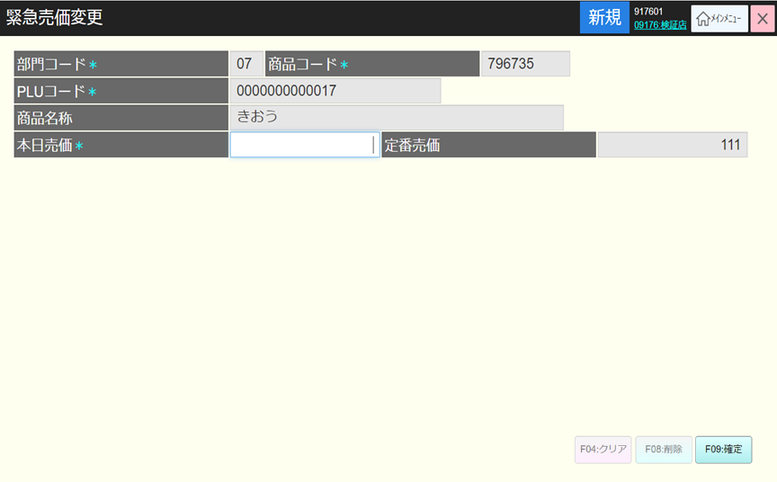
0
16
2
1
3
4

5
6
7
8

9
10
11
12

13
14
15

 |  |  | 項目ID10に自動フォーカスする

 | ■画面項目定義

 | 画面項目ID | 項目 |  |  | タイプ | I/O | 多言語 | 出力 |  |  |  |  |  |  |  |  | インプット |  |  |  |  | 備考
 |  |  |  |  |  |  |  | マッピングデータ |  |  |  | 初期値 |  | 表示コントロール | Control enable |  | 必須 | 数字 | 桁 | マッピングデータ
 |  |  |  |  |  |  |  | API名 | 項目 |  |  |  |  |  |  |  |  |  |  | API名 | 項目
 | 0 | 画面タイトル |  |  | テキスト | － | ● | － | － |  |  | 緊急売価変更 |  | ー | ー |  | － | － | － | － | ー | イベントID：SC0103-01をご参照ください。
 | 1 | 部門コード（タイトル） |  |  | テキスト | － | ● | － | － |  |  | 部門コード＊ |  | ー | ー |  | － | － | － | － | ー | ー
 | 2 | 部門コード（値） |  |  | テキスト | O | － | － | － |  |  | ー |  | ー | ー |  | － | － | － | － | ー | ー
 | 3 | 商品コード（タイトル） |  |  | テキスト | － | ● | － | － |  |  | 商品コード＊ |  | ー | ー |  | － | － | － | － | ー | ー
 | 4 | 商品コード（値） |  |  | テキスト | O | － | － | － |  |  | ー |  | ー | ー |  | － | － | － | － | ー | ー
 | 5 | PLUコード（タイトル） |  |  | テキスト | － | ● | － | － |  |  | PLUコード |  | ー | ー |  | － | － | － | － | ー | ー
 | 6 | PLUコード（値） |  |  | テキスト | O | － | － | － |  |  | ー |  | ー | ー |  | － | － | － | － | ー | ー
 | 7 | 商品名称（タイトル） |  |  | テキスト | － | ● | － | － |  |  | 商品名称 |  | ー | ー |  | － | － | － | － | ー | ー
 | 8 | 商品名称（値） |  |  | テキスト | O | － | － | － |  |  | － |  | ー | ー |  | － | － | － | － | ー | ー
 | 9 | 本日売価（タイトル） |  |  | テキスト | － | ● | － | － |  |  | 本日売価* |  | ー | ー |  | － | － | － | － | ー | ー
 | 10 | 本日売価（値） |  |  | EditText | I/O | － | － | － |  |  | － |  | ー | ー |  | ● | ● | － | － | ー | 最大数字の6桁。
 | 11 | 定番売価(タイトル） |  |  | テキスト | － | ● | － | － |  |  | 定番売価 |  | ー | ー |  | － | － | － | － | ー | ー
 | 12 | 定番売価（値） |  |  | テキスト | O | － | － | － |  |  | － |  | ー | ー |  | － | － | － | － | ー | ー
 | 13 | クリア |  |  | ボタン | I | ● | － | － |  |  | F4:クリア |  | ー | ー |  | － | － | － | － | ー | イベントID：SC0103-02
 | 14 | 削除 |  |  | ボタン | I | ● | － | － |  |  | F8:削除 |  | ー | ー |  | － | － | － | － | ー | イベントID：SC0103-03
 | 15 | 確定 |  |  | ボタン | I | ● | － | － |  |  | F9:確定 |  | ー | ー |  | － | － | － | － | ー | イベントID：SC0103-04
 | 16 | 印刷（ヘッダー） |  |  | ボタン | I | ● | － | － |  |  | － |  | ー | ー |  | － | － | － | － | ー | イベントID：SC0103-05

